Demanda por nivel de tensión 19
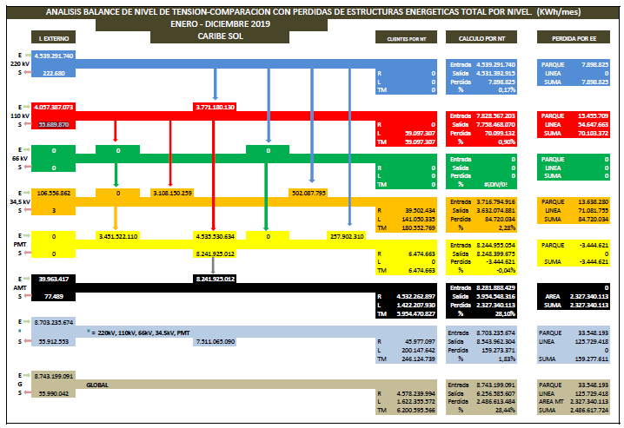
N |  | IE |  |  |  | Total
IV | 500 | 0
IV | 220 | 4539291740
IV | 110 | 4057387073
IV | 66 | 0 |  |  |  | 8,596,678,813.00
III | 34.5 | 106556862 | 0 | 3108150259 | 502087795 | 3,716,794,916.00
II |  | 3451522110 | 4535530634 | 0 | 257902310 | 8,244,955,054.00

 |  |  |  |  |  | 8596.678813
 |  |  |  |  |  | 3716.794916
 |  |  |  |  |  | 8244.955054

